RQ1-ALG1
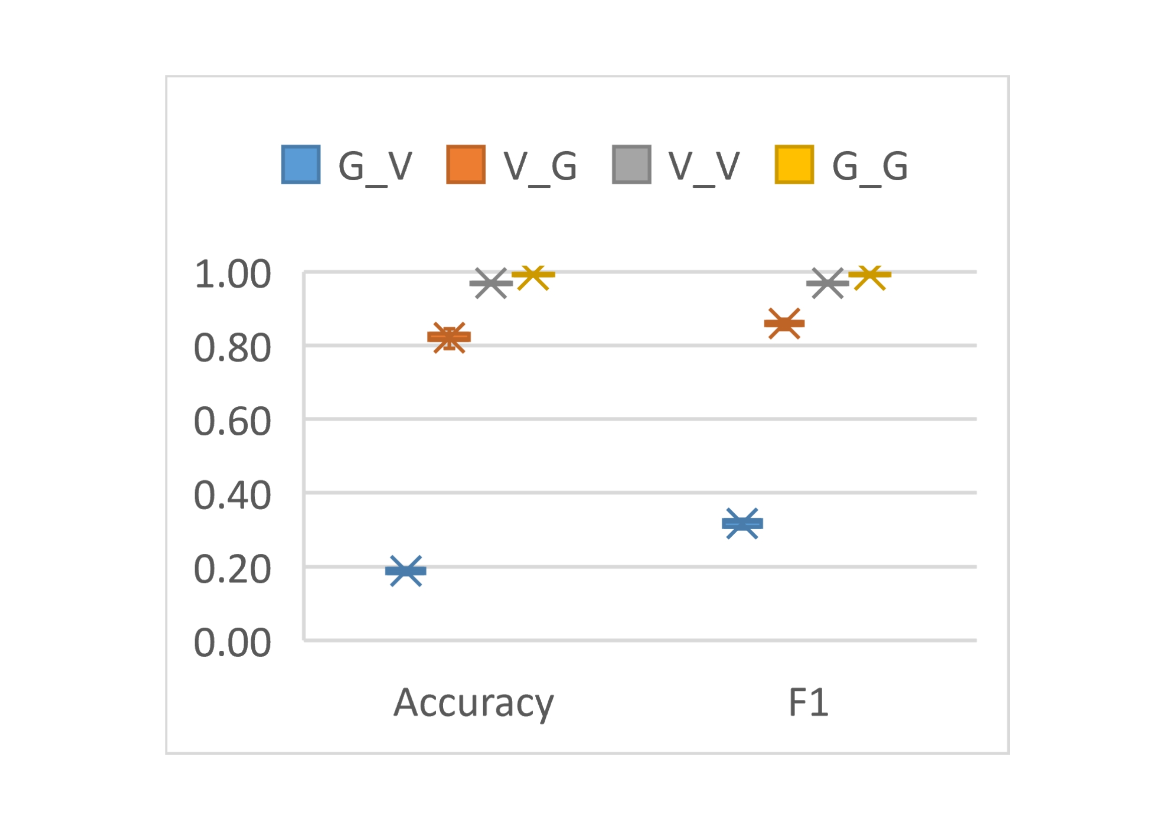
 | G_V | V_G | V_V | G_G
Accuracy | 0.1781 | 0.8153 | 0.97140522876 | 0.98941798942
Accuracy | 0.1825 | 0.8101 | 0.97031590414 | 0.98941798942
Accuracy | 0.1928 | 0.8312 | 0.96486928105 | 0.9880952381
Accuracy | 0.1803 | 0.8312 | 0.97058823529 | 0.98941798942
Accuracy | 0.1944 | 0.8180 | 0.96949891068 | 0.99338624339
Accuracy | 0.1923 | 0.7915 | 0.97385620915 | 0.99338624339
Accuracy | 0.1961 | 0.8153 | 0.96840958606 | 0.98941798942
Accuracy | 0.1825 | 0.8444 | 0.96786492375 | 0.99470899471
Accuracy | 0.1961 | 0.8180 | 0.96459694989 | 0.99470899471
Accuracy | 0.1917 | 0.8365 | 0.96704793028 | 0.99603174603
F1 | 0.3024 | 0.8558 | 0.9706785814 | 0.98913043478
F1 | 0.3086 | 0.8529 | 0.97080096437 | 0.98910081744
F1 | 0.3233 | 0.8644 | 0.96466721446 | 0.9873772791
F1 | 0.3055 | 0.8644 | 0.97066811515 | 0.98947368421
F1 | 0.3256 | 0.8572 | 0.96972972973 | 0.99341238472
F1 | 0.3225 | 0.8427 | 0.97434526991 | 0.99339498018
F1 | 0.3279 | 0.8558 | 0.96859772604 | 0.98941798942
F1 | 0.3086 | 0.8714 | 0.9682112069 | 0.99456521739
F1 | 0.3279 | 0.8572 | 0.96382860323 | 0.99469496021
F1 | 0.3218 | 0.8672 | 0.96535929001 | 0.99615877081

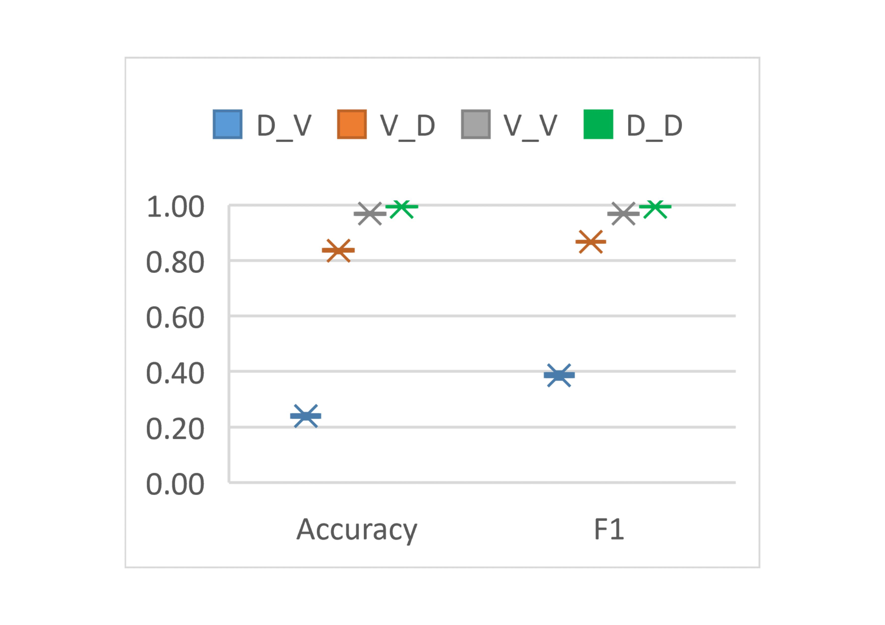
 | D_V | V_D | V_V | D_D
Accuracy | 0.2282 | 0.8401 | 0.97140522876 | 0.99288389513
Accuracy | 0.2380 | 0.8266 | 0.97031590414 | 0.99438202247
Accuracy | 0.2369 | 0.8378 | 0.96486928105 | 0.99513108614
Accuracy | 0.2298 | 0.8341 | 0.97058823529 | 0.9936329588
Accuracy | 0.2380 | 0.8303 | 0.96949891068 | 0.99475655431
Accuracy | 0.2489 | 0.8401 | 0.97385620915 | 0.99288389513
Accuracy | 0.2446 | 0.8356 | 0.96840958606 | 0.99138576779
Accuracy | 0.2391 | 0.8393 | 0.96786492375 | 0.99101123596
Accuracy | 0.2440 | 0.8378 | 0.96459694989 | 0.99325842697
Accuracy | 0.2456 | 0.8401 | 0.96704793028 | 0.99475655431
F1 | 0.3716 | 0.8691 | 0.9706785814 | 0.9927838967
F1 | 0.3845 | 0.8619 | 0.97080096437 | 0.99435028249
F1 | 0.3831 | 0.8679 | 0.96466721446 | 0.99518696779
F1 | 0.3738 | 0.8659 | 0.97066811515 | 0.99349406812
F1 | 0.3845 | 0.8639 | 0.96972972973 | 0.99461123941
F1 | 0.3986 | 0.8691 | 0.97434526991 | 0.99273422562
F1 | 0.3930 | 0.8667 | 0.96859772604 | 0.99122472339
F1 | 0.3859 | 0.8687 | 0.9682112069 | 0.99102468212
F1 | 0.3944 | 0.8679 | 0.96382860323 | 0.99346405229
F1 | 0.3923 | 0.8691 | 0.96535929001 | 0.99472096531

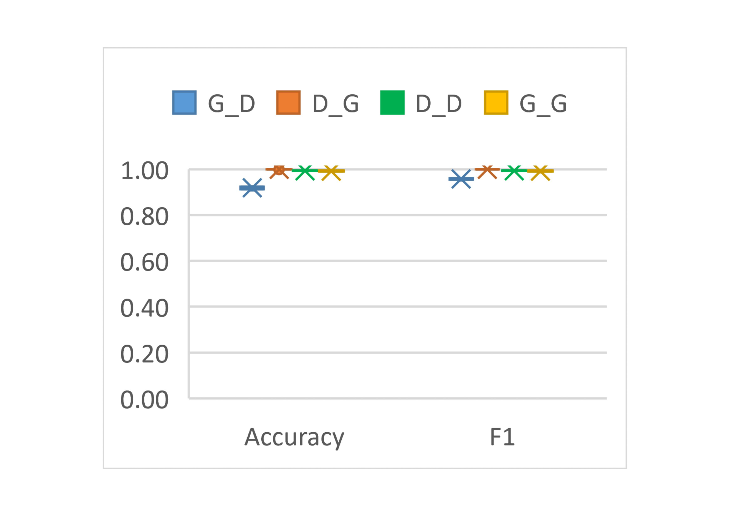
 | G_D | D_G | D_D | G_G
Accuracy | 0.9228 | 0.9999 | 0.99288389513 | 0.98941798942
Accuracy | 0.9079 | 1.0000 | 0.99438202247 | 0.98941798942
Accuracy | 0.9109 | 0.9999 | 0.99513108614 | 0.9880952381
Accuracy | 0.9154 | 0.9989 | 0.9936329588 | 0.98941798942
Accuracy | 0.9213 | 0.9998 | 0.99475655431 | 0.99338624339
Accuracy | 0.9251 | 0.9989 | 0.99288389513 | 0.99338624339
Accuracy | 0.9206 | 0.9999 | 0.99138576779 | 0.98941798942
Accuracy | 0.9139 | 0.9999 | 0.99101123596 | 0.99470899471
Accuracy | 0.9243 | 0.9999 | 0.99325842697 | 0.99470899471
Accuracy | 0.9236 | 0.9999 | 0.99475655431 | 0.99603174603
F1 | 0.9599 | 0.9999 | 0.9927838967 | 0.98913043478
F1 | 0.9517 | 0.9999 | 0.99435028249 | 0.98910081744
F1 | 0.9534 | 0.9989 | 0.99518696779 | 0.9873772791
F1 | 0.9558 | 0.9999 | 0.99349406812 | 0.98947368421
F1 | 0.9591 | 0.9998 | 0.99461123941 | 0.99341238472
F1 | 0.9611 | 1.0000 | 0.99273422562 | 0.99339498018
F1 | 0.9587 | 0.9999 | 0.99122472339 | 0.98941798942
F1 | 0.9607 | 0.9999 | 0.99102468212 | 0.99456521739
F1 | 0.9550 | 0.9989 | 0.99346405229 | 0.99469496021
F1 | 0.9603 | 0.9999 | 0.99472096531 | 0.99615877081

RQ1-ALG2
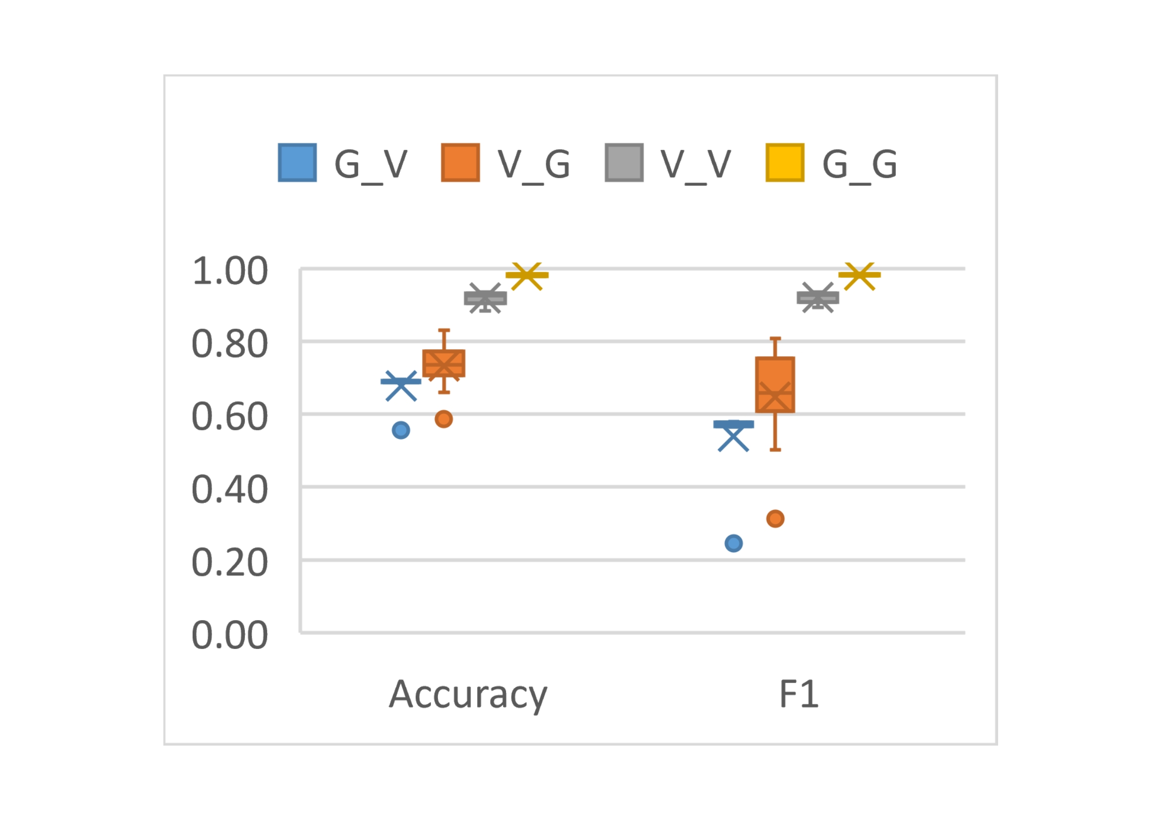
 | G_V | V_G | V_V | G_G
Accuracy | 0.68701588552 | 0.7630952381 | 0.92780573179 | 0.98941798942
Accuracy | 0.69515557306 | 0.65952380952 | 0.92321155108 | 0.98941798942
Accuracy | 0.68852566627 | 0.5869047619 | 0.88427040035 | 0.9880952381
Accuracy | 0.69115137193 | 0.7369047619 | 0.92036753446 | 0.98941798942
Accuracy | 0.69167651306 | 0.73412698413 | 0.89411507329 | 0.99338624339
Accuracy | 0.55553367468 | 0.83095238095 | 0.93239991249 | 0.99338624339
Accuracy | 0.69285808061 | 0.79841269841 | 0.93218114198 | 0.98941798942
Accuracy | 0.69233293948 | 0.76388888889 | 0.93458761759 | 0.99470899471
Accuracy | 0.68819745307 | 0.725 | 0.90702253336 | 0.99470899471
Accuracy | 0.68891952212 | 0.72182539683 | 0.92955589587 | 0.99603174603
F1 | 0.56764599202 | 0.73431241656 | 0.92816717458 | 0.98913043478
F1 | 0.57988058621 | 0.50174216028 | 0.9257457161 | 0.98910081744
F1 | 0.57117035698 | 0.31377719183 | 0.89328222715 | 0.9873772791
F1 | 0.57254474425 | 0.66396350735 | 0.92304439746 | 0.98947368421
F1 | 0.57711353201 | 0.64475079533 | 0.9 | 0.99341238472
F1 | 0.24506633961 | 0.80758807588 | 0.93210283454 | 0.99339498018
F1 | 0.57736428507 | 0.75387596899 | 0.93336199484 | 0.98941798942
F1 | 0.57145469507 | 0.75443664878 | 0.93507057546 | 0.99456521739
F1 | 0.569356301 | 0.65263157895 | 0.91080797482 | 0.99469496021
F1 | 0.5647901552 | 0.64826894129 | 0.9294169224 | 0.99615877081

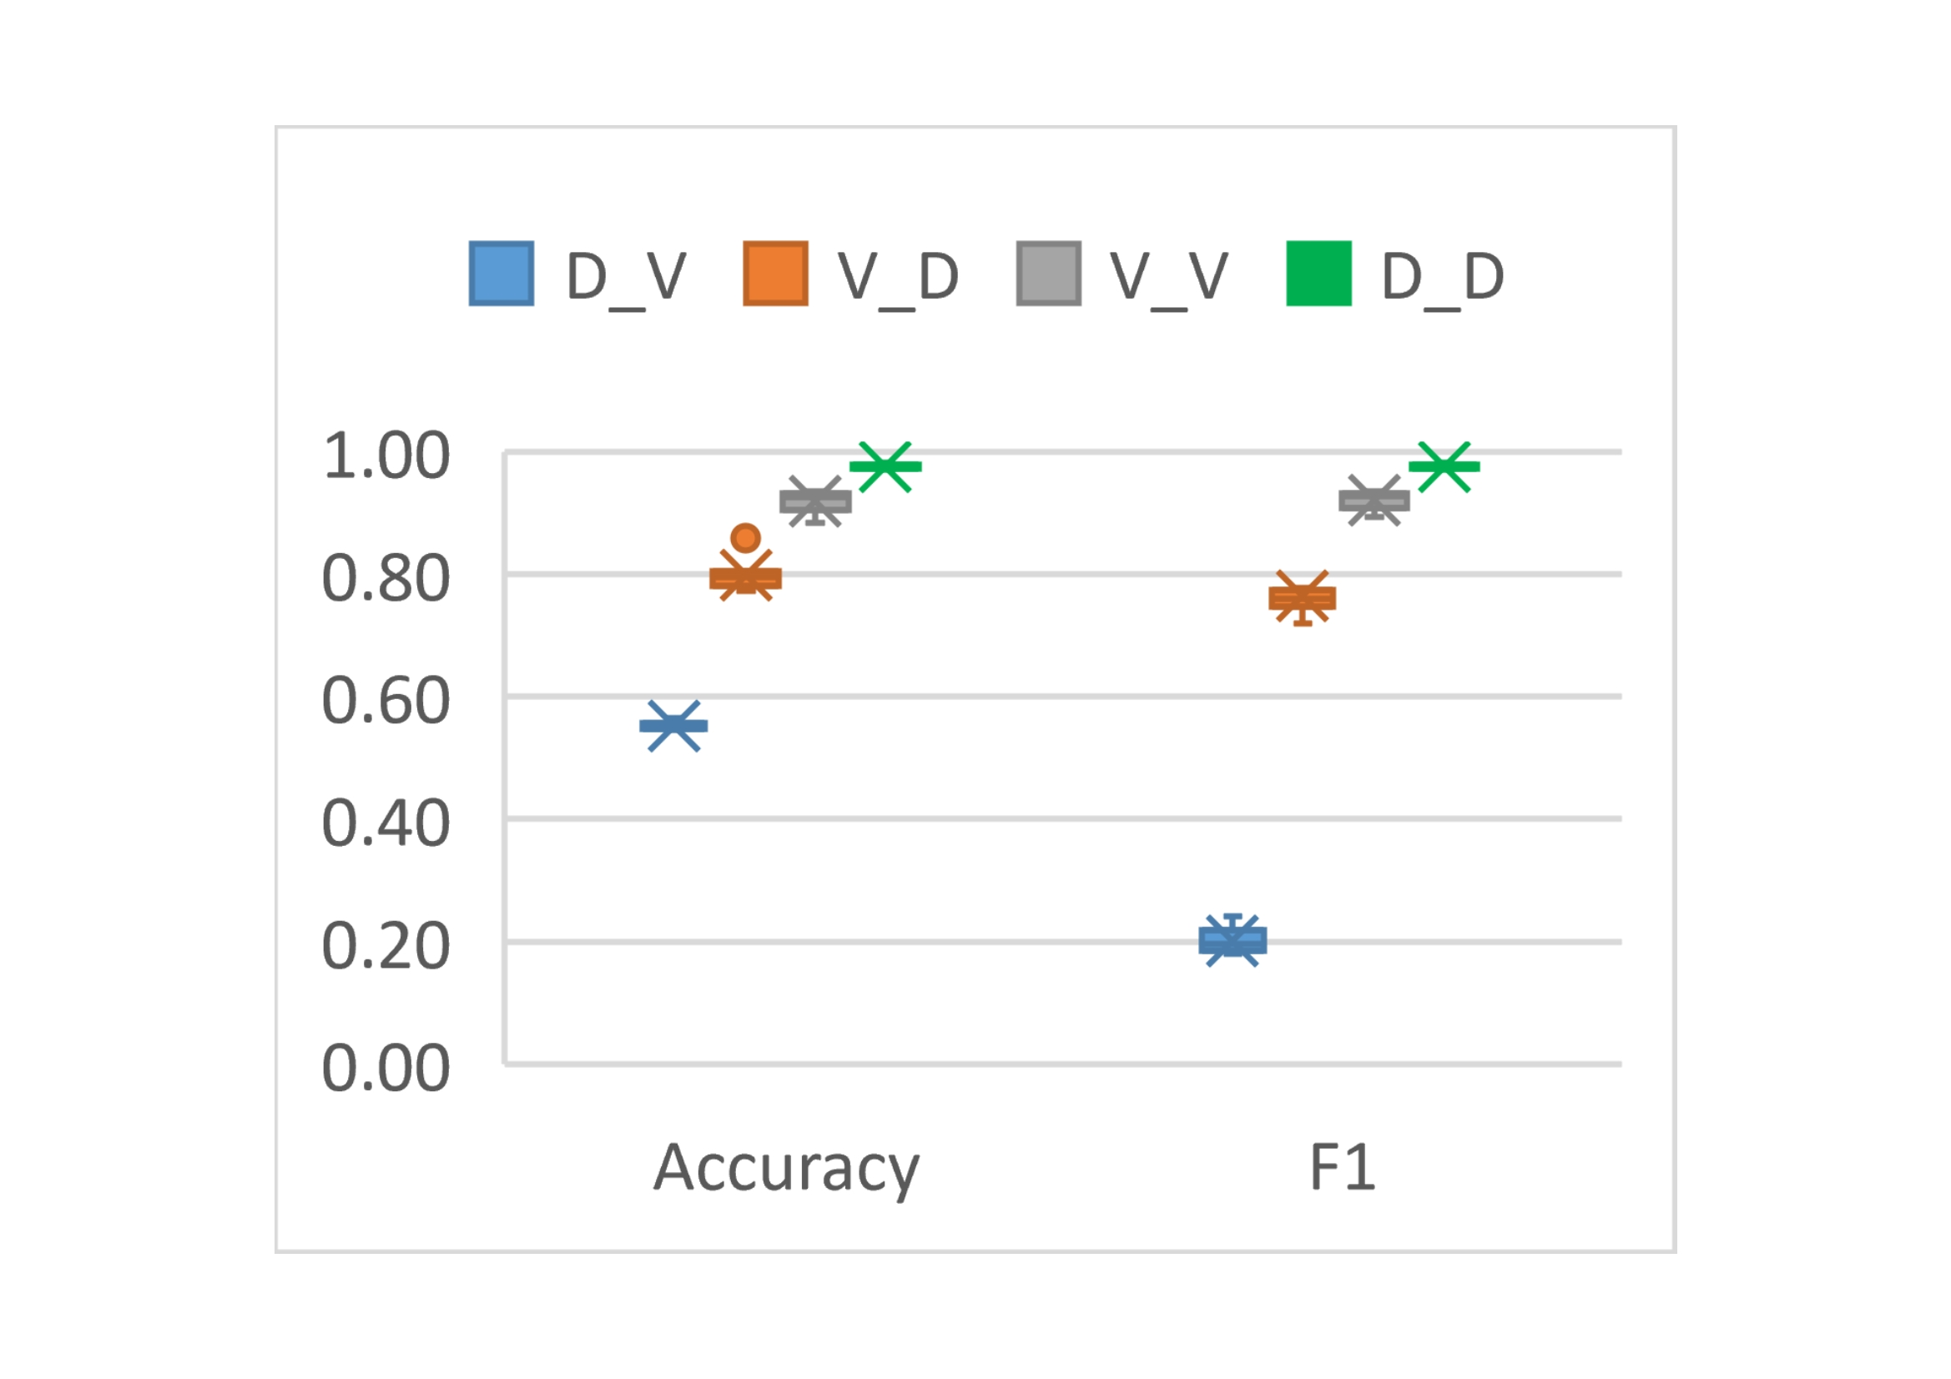
 | D_V | V_D | V_V | D_D
Accuracy | 0.5649205724 | 0.80513798519 | 0.92780573179 | 0.99288389513
Accuracy | 0.55028226336 | 0.77395108818 | 0.92321155108 | 0.99438202247
Accuracy | 0.54739398713 | 0.80166030963 | 0.88427040035 | 0.99513108614
Accuracy | 0.55710909807 | 0.80020192955 | 0.92036753446 | 0.9936329588
Accuracy | 0.54588420638 | 0.7718196096 | 0.89411507329 | 0.99475655431
Accuracy | 0.5522515426 | 0.79122728293 | 0.93239991249 | 0.99288389513
Accuracy | 0.54857555468 | 0.85842494952 | 0.93218114198 | 0.99138576779
Accuracy | 0.55008533543 | 0.80424052053 | 0.93458761759 | 0.99101123596
Accuracy | 0.55737166864 | 0.79167601526 | 0.90702253336 | 0.99325842697
Accuracy | 0.54581856374 | 0.78393538254 | 0.92955589587 | 0.99475655431
F1 | 0.24164759725 | 0.77249508841 | 0.92816717458 | 0.9927838967
F1 | 0.19692884773 | 0.71971066908 | 0.9257457161 | 0.99435028249
F1 | 0.18681448284 | 0.76185344828 | 0.89328222715 | 0.99518696779
F1 | 0.21719457014 | 0.7608432926 | 0.92304439746 | 0.99349406812
F1 | 0.18013747333 | 0.74739195231 | 0.9 | 0.99461123941
F1 | 0.20119451926 | 0.74206514207 | 0.93210283454 | 0.99273422562
F1 | 0.1942589338 | 0.84431285468 | 0.93336199484 | 0.99122472339
F1 | 0.19345728407 | 0.77693979292 | 0.93507057546 | 0.99102468212
F1 | 0.2218118869 | 0.75478674237 | 0.91080797482 | 0.99346405229
F1 | 0.17972732662 | 0.75870709095 | 0.9294169224 | 0.99472096531

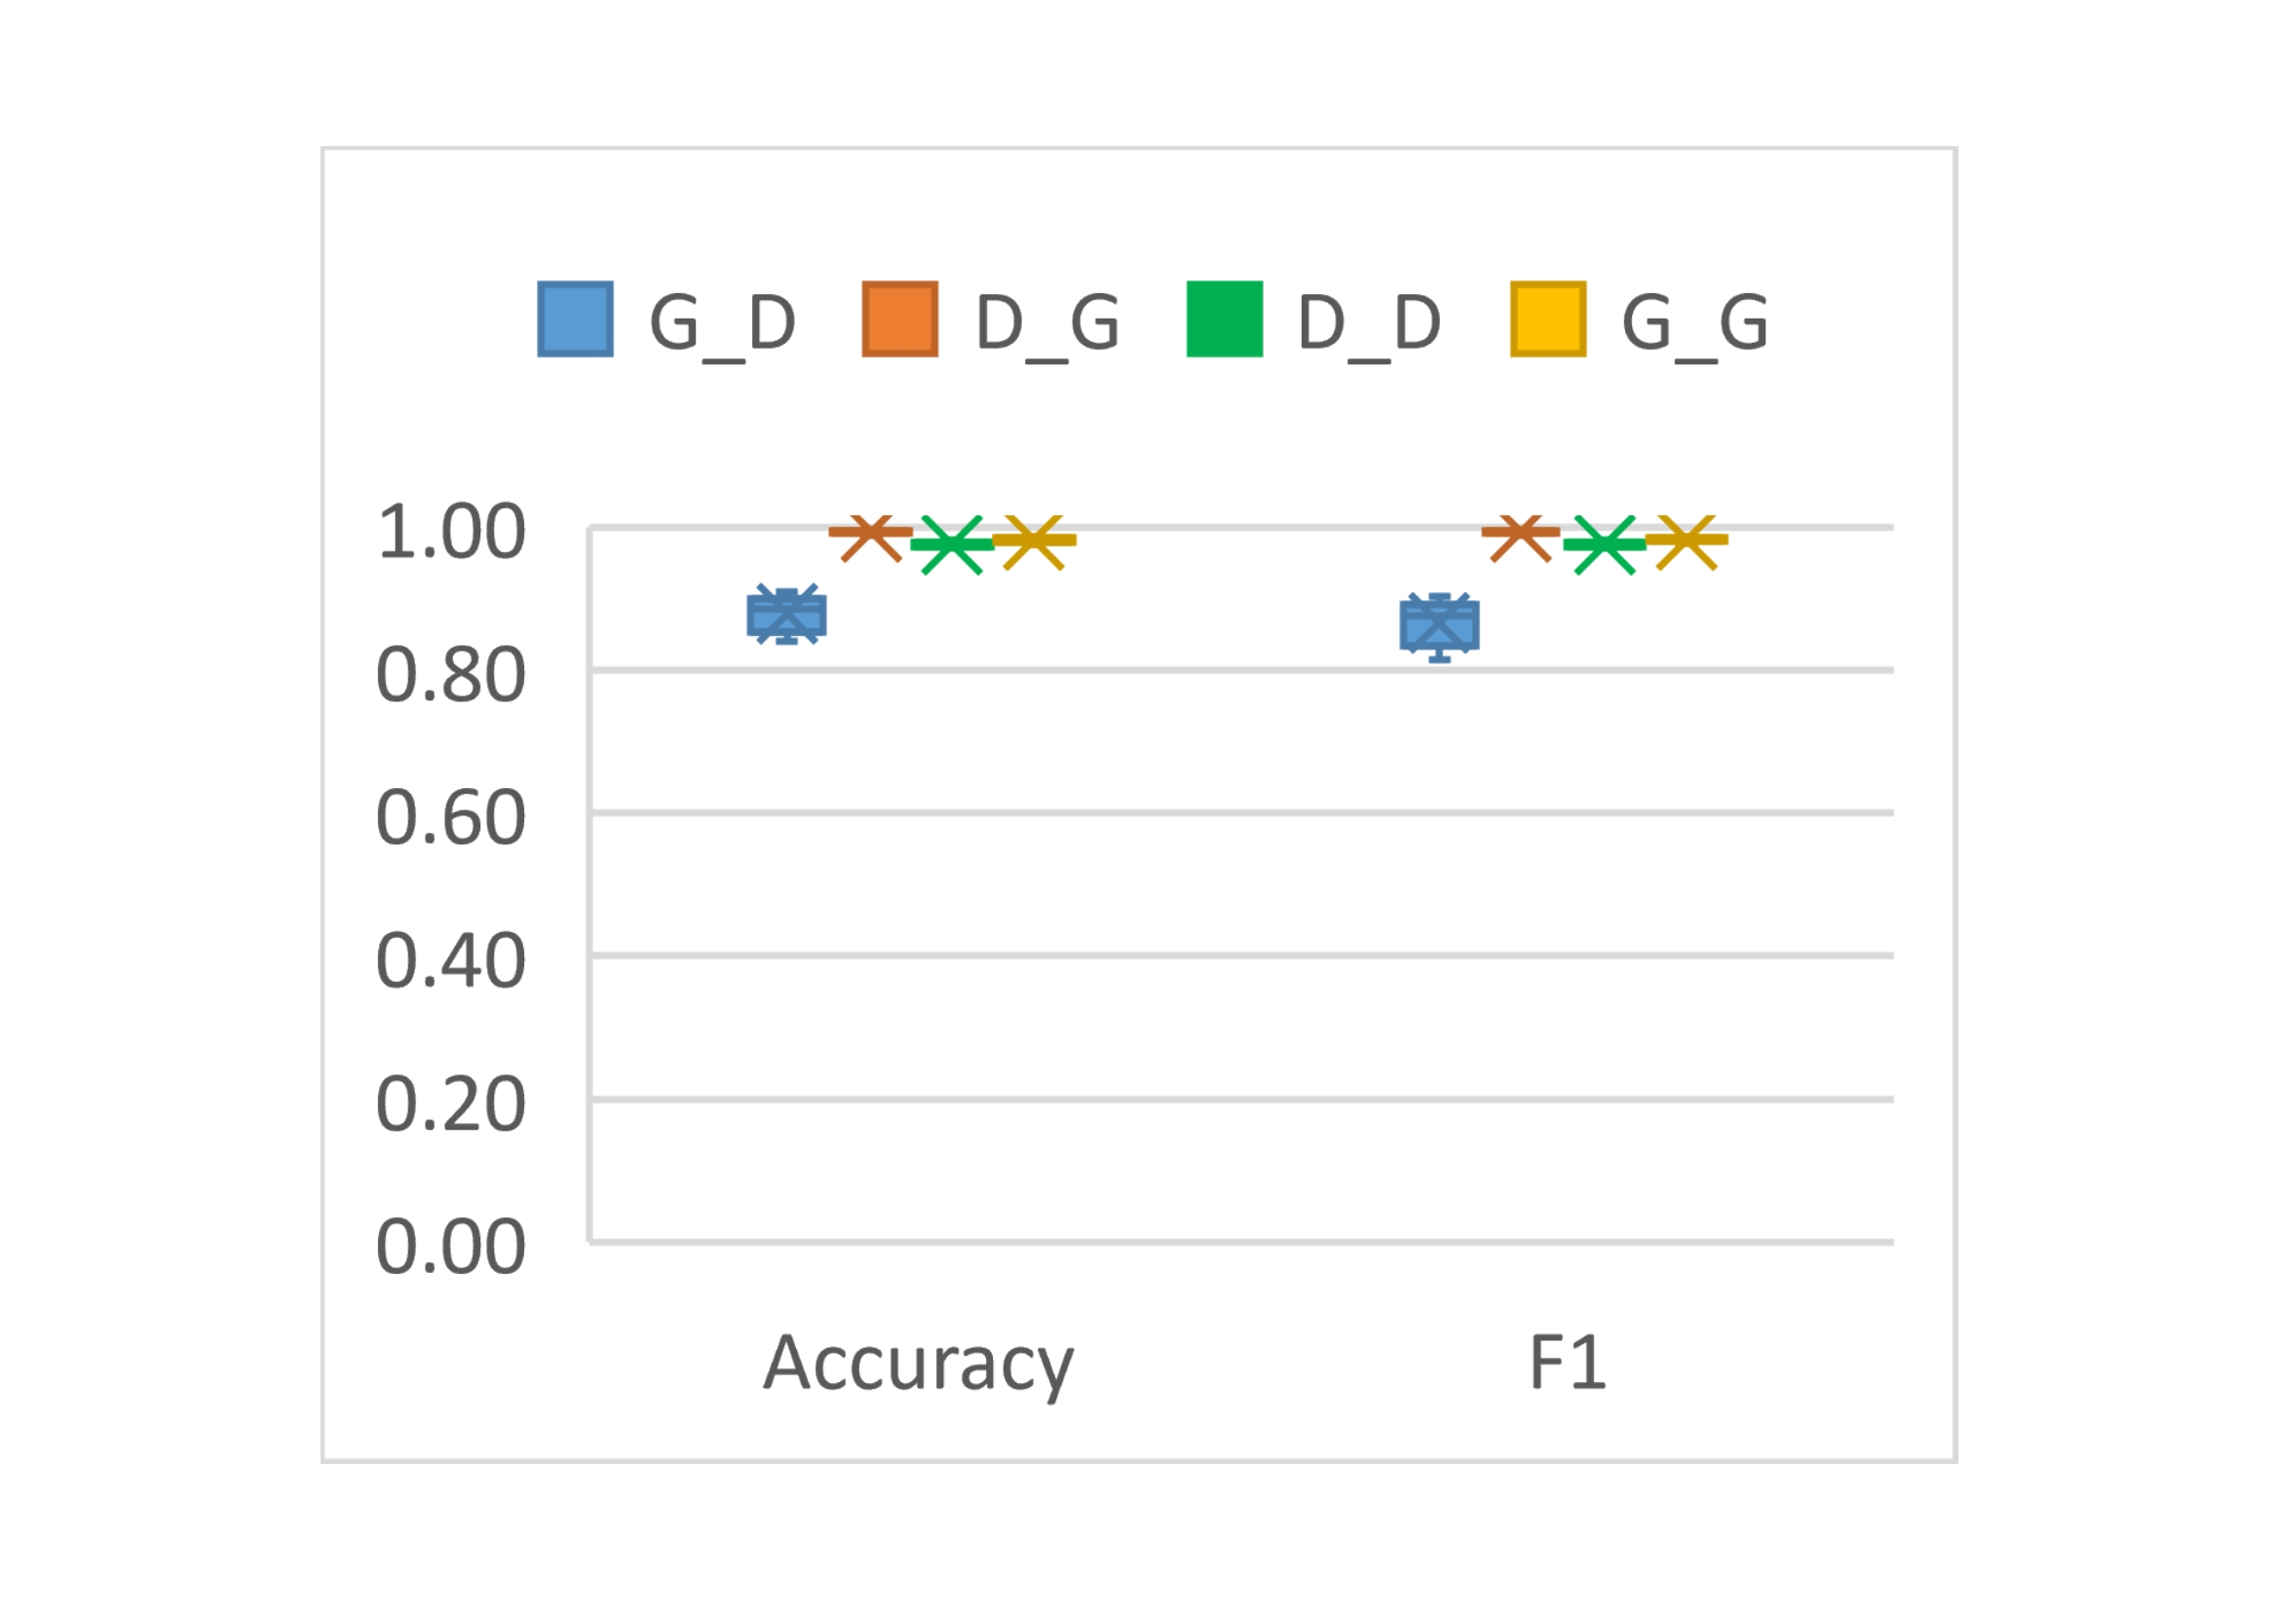
 | G_D | D_G | D_D | G_G
Accuracy | 0.88972402962 | 0.99206349206 | 0.970841121 | 0.98941798942
Accuracy | 0.90868297061 | 0.99325396825 | 0.977943925 | 0.98941798942
Accuracy | 0.88860219879 | 0.99523809524 | 0.981308411 | 0.9880952381
Accuracy | 0.89724029616 | 0.99325396825 | 0.972336449 | 0.98941798942
Accuracy | 0.90430783038 | 0.99166666667 | 0.976074766 | 0.99338624339
Accuracy | 0.88288086157 | 0.99563492063 | 0.982056075 | 0.99338624339
Accuracy | 0.84619699349 | 0.99126984127 | 0.977570093 | 0.98941798942
Accuracy | 0.87514022885 | 0.99365079365 | 0.970093458 | 0.99470899471
Accuracy | 0.85517164012 | 0.99404761905 | 0.977196262 | 0.99470899471
Accuracy | 0.83991474086 | 0.9876984127 | 0.972336449 | 0.99603174603
F1 | 0.880165793 | 0.99202551834 | 0.971111111 | 0.98913043478
F1 | 0.90223396589 | 0.99321898684 | 0.978506375 | 0.98910081744
F1 | 0.87912355447 | 0.99523052464 | 0.981725146 | 0.9873772791
F1 | 0.88875394705 | 0.99323517708 | 0.972633136 | 0.98947368421
F1 | 0.89766046791 | 0.99161676647 | 0.975739196 | 0.99341238472
F1 | 0.87085601188 | 0.99563665212 | 0.981941309 | 0.99339498018
F1 | 0.82393733145 | 0.99123505976 | 0.977908689 | 0.98941798942
F1 | 0.86061365059 | 0.99364069952 | 0.971098266 | 0.99456521739
F1 | 0.83618830098 | 0.99404052443 | 0.97764749 | 0.99469496021
F1 | 0.814120099 | 0.98761486217 | 0.972633136 | 0.99615877081

RQ2-TRAIN
Genome(ALG1)
训练集(b-m) | 测试集(b/m) | Acc | mal-Pre | mal-Rec | mal-F1 | beg-pre | beg-rec | beg-F1 | MCC | Auc
9（1260-140） | 10% | 0.9095 | 0.6667 | 0.1 | 0.1739 | 0.9086 | 0.9944 | 0.9497 | 0.2331 | 0.5474
 | 50% | 0.7 | 1 | 0.1 | 0.1818 | 0.69 | 1 | 0.8163 | 0.2626 | 0.55
 | 100% | 0.55 | 1 | 0.1 | 0.1818 | 0.5263 | 1 | 0.69 | 0.2294 | 0.55
1(1260-1260) | 10% | 0.997 | 0.9972 | 0.973 | 0.985 | 0.997 | 0.9997 | 0.9984 | 0.9834 | 0.9864
 | 50% | 0.9901 | 0.9972 | 0.973 | 0.985 | 0.9867 | 0.9987 | 0.9926 | 0.9778 | 0.9858
 | 100% | 0.9852 | 0.9972 | 0.973 | 0.985 | 0.9737 | 0.9973 | 0.9854 | 0.9706 | 0.9852
Drebin(ALG1)
训练集(b-m) | 测试集(b/m) | Acc | mal-Pre | mal-Rec | mal-F1 | beg-pre | beg-rec | beg-F1 | MCC | Auc
9(4449-494) | 10% | 0.9136 | 0.5608 | 0.6288 | 0.5929 | 0.9582 | 0.9453 | 0.9517 | 0.5458 | 0.787
 | 50% | 0.846 | 0.8737 | 0.6288 | 0.7313 | 0.8372 | 0.9545 | 0.892 | 0.644 | 0.7917
 | 100% | 0.7879 | 0.9222 | 0.6288 | 0.7477 | 0.7184 | 0.947 | 0.817 | 0.6073 | 0.7879
1(4449-4449) | 10% | 0.9948 | 1 | 0.9849 | 0.9924 | 0.9983 | 1 | 0.9992 | 0.9916 | 0.9925
 | 50% | 0.9945 | 1 | 0.9849 | 0.9924 | 0.9922 | 1 | 0.9925 | 0.9886 | 0.9925
 | 100% | 0.9925 | 1 | 0.9849 | 0.9924 | 0.9851 | 1 | 0.9925 | 0.985 | 0.9924
VirusTotal(ALG1)
训练集(b-m) | 测试集(b/m) | Acc | mal-Pre | mal-Rec | mal-F1 | beg-pre | beg-rec | beg-F1 | MCC | Auc
9(6120-612) | 10% | 0.9073 | 0.5443 | 0.4479 | 0.4914 | 0.9398 | 0.9583 | 0.949 | 0.4435 | 0.7031
 | 50% | 0.7951 | 0.8776 | 0.4479 | 0.5931 | 0.7782 | 0.9688 | 0.8631 | 0.5227 | 0.7083
 | 100% | 0.7109 | 0.9451 | 0.4479 | 0.6078 | 0.6382 | 0.974 | 0.7711 | 0.4961 | 0.7109
1(6120-6120) | 10% | 0.9889 | 0.9354 | 0.9551 | 0.9451 | 0.995 | 0.9927 | 0.9938 | 0.899 | 0.9739
 | 50% | 0.9775 | 0.9768 | 0.9551 | 0.9658 | 0.9778 | 0.9886 | 0.9832 | 0.9391 | 0.9719
 | 100% | 0.9703 | 0.9851 | 0.9551 | 0.97 | 0.9564 | 0.9856 | 0.9708 | 0.9311 | 0.9703

Genome(ALG2)
训练集(b-m) | 测试集(b/m) | Acc | mal-Pre | mal-Rec | mal-F1 | beg-pre | beg-rec | beg-F1 | MCC | Auc
9（1260-140） | 10% | 0.97 | 0.8684 | 0.825 | 0.8462 | 0.9807 | 0.9861 | 0.9838 | 0.73 | 0.9056
 | 50% | 0.9333 | 0.9706 | 0.825 | 0.8919 | 0.9186 | 0.9875 | 0.9518 | 0.75 | 0.9063
 | 100% | 0.9125 | 1 | 0.825 | 0.9041 | 0.8511 | 1 | 0.9195 | 0.7379 | 0.9125
1(1260-1260) | 10% | 0.99 | 0.926 | 0.9784 | 0.9515 | 0.9976 | 0.9913 | 0.9944 | 0.9464 | 0.9849
 | 50% | 0.9839 | 0.9732 | 0.9784 | 0.9758 | 0.9892 | 0.9865 | 0.9879 | 0.9637 | 0.9825
 | 100% | 0.9811 | 0.9837 | 0.9784 | 0.9811 | 0.9784 | 0.9838 | 0.9812 | 0.9643 | 0.9811

Drebin(ALG2)
训练集(b-m) | 测试集(m/b) | Acc | mal-Pre | mal-Rec | mal-F1 | beg-pre | beg-rec | beg-F1 | MCC | Auc
9(4457-495) | 10% | 0.9875 | 0.9508 | 0.9231 | 0.9368 | 0.9914 | 0.9947 | 0.9931 | 0.8026 | 0.9588
 | 50% | 0.9718 | 0.9917 | 0.9231 | 0.9562 | 0.9628 | 0.9962 | 0.9792 | 0.8097 | 0.9596
 | 100% | 0.9615 | 1 | 0.9231 | 0.96 | 0.9286 | 1 | 0.963 | 0.7988 | 0.9615
1(4457-4457) | 10% | 0.9907 | 0.9285 | 0.9829 | 0.954 | 0.9981 | 0.9916 | 0.9948 | 0.9504 | 0.9873
 | 50% | 0.9884 | 0.9822 | 0.983 | 0.9826 | 0.9915 | 0.9911 | 0.9913 | 0.974 | 0.987
 | 100% | 0.9853 | 0.9874 | 0.983 | 0.9852 | 0.9832 | 0.9875 | 0.9853 | 0.9704 | 0.9853

VirusTotal(ALG2)
训练集(b-m) | 测试集(m/b) | Acc | mal-Pre | mal-Rec | mal-F1 | beg-pre | beg-rec | beg-F1 | MCC | Auc
9(7617-762) | 10% | 0.9244 | 0.5967 | 0.8066 | 0.6836 | 0.9776 | 0.9375 | 0.9571 | 0.5529 | 0.8721
 | 50% | 0.8976 | 0.883 | 0.8 | 0.8388 | 0.9047 | 0.9468 | 0.925 | 0.6667 | 0.8732
 | 100% | 0.8734 | 0.9308 | 0.8071 | 0.8644 | 0.8298 | 0.9398 | 0.8813 | 0.6537 | 0.8734
1(7617-7617) | 10% | 0.9014 | 0.5808 | 0.94 | 0.7016 | 0.9929 | 0.8971 | 0.9385 | 0.7593 | 0.9185
 | 50% | 0.9373 | 0.8942 | 0.9217 | 0.9075 | 0.9603 | 0.9451 | 0.9526 | 0.8607 | 0.9334
 | 100% | 0.9187 | 0.9034 | 0.9408 | 0.9208 | 0.9389 | 0.8966 | 0.9163 | 0.8398 | 0.9187

Train with goodware : malware = 9 : 1 in ALG1 |  |  |  |  | Train with goodware : malware = 1 : 1 in ALG1 |  |  |  |  | Train with goodware : malware = 9 : 1 in ALG2 | Train with 50% malware in ALG2

RQ2-TEST
Genome(ALG1)
训练集(m/b) | 测试集(b/m) | Acc | mal-Pre | mal-Rec | mal-F1 | beg-pre | beg-rec | beg-F1 | MCC | Auc
 | 9（360-40） | 0.9095 | 0.6667 | 0.1 | 0.1739 | 0.9086 | 0.9944 | 0.9497 | 0.2331 | 0.5474
 | 2（80-40） | 0.7 | 1 | 0.1 | 0.1818 | 0.69 | 1 | 0.8163 | 0.2626 | 0.55
 | 1（40-40） | 0.55 | 1 | 0.1 | 0.1818 | 0.5263 | 1 | 0.69 | 0.2294 | 0.55
50% | 9（1827-203） | 0.8665 | 0.4081 | 0.7438 | 0.5271 | 0.9687 | 0.8801 | 0.9223 | 0.4849 | 0.812
 | 1（203-203） | 0.83 | 0.8988 | 0.7438 | 0.814 | 0.7815 | 0.9162 | 0.8435 | 0.6701 | 0.83
100% | 9(3339-371) | 0.997 | 0.9972 | 0.973 | 0.985 | 0.997 | 0.9997 | 0.9984 | 0.9834 | 0.9864
 | 1(371-371) | 0.9852 | 0.9972 | 0.973 | 0.985 | 0.9737 | 0.9973 | 0.9854 | 0.9706 | 0.9852
Drebin(ALG1)
训练集(m/b) | 测试集(b/m) | Acc | mal-Pre | mal-Rec | mal-F1 | beg-pre | beg-rec | beg-F1 | MCC | Auc
10% | 9（1188-132） | 0.9136 | 0.5608 | 0.6288 | 0.5929 | 0.9582 | 0.9453 | 0.9517 | 0.5458 | 0.787
 | 1（132-132） | 0.7879 | 0.9222 | 0.6288 | 0.7477 | 0.7184 | 0.947 | 0.817 | 0.6073 | 0.7879
50% | 9（6012-668） | 0.896 | 0.4831 | 0.5793 | 0.5269 | 0.9522 | 0.9311 | 0.9416 | 0.4709 | 0.7552
 | 1（668-668） | 0.7403 | 0.8543 | 0.5793 | 0.6905 | 0.6818 | 0.9012 | 0.7763 | 0.5455 | 0.7395
100% | 9(11925-1325) | 0.9948 | 1 | 0.9849 | 0.9924 | 0.9983 | 1 | 0.9992 | 0.9916 | 0.9925
 | 1(1325-1325) | 0.9925 | 1 | 0.9849 | 0.9924 | 0.9851 | 1 | 0.9925 | 0.985 | 0.9924
VirusTotal(ALG1)
训练集(m/b) | 测试集(b/m) | Acc | mal-Pre | mal-Rec | mal-F1 | beg-pre | beg-rec | beg-F1 | MCC | Auc
10% | 9（1728-192） | 0.9073 | 0.5443 | 0.4479 | 0.4914 | 0.9398 | 0.9583 | 0.949 | 0.4435 | 0.7031
 | 1（192-192） | 0.7109 | 0.9451 | 0.4479 | 0.6078 | 0.6382 | 0.974 | 0.7711 | 0.4961 | 0.7109
50% | 9（8235-915） | 0.818 | 0.2804 | 0.5235 | 0.3652 | 0.9414 | 0.8508 | 0.8937 | 0.2882 | 0.6871
 | 1（915-915） | 0.6913 | 0.7878 | 0.5235 | 0.629 | 0.6432 | 0.859 | 0.7356 | 0.4061 | 0.6913
100% | 9(16236-1804) | 0.9889 | 0.9354 | 0.9551 | 0.9451 | 0.995 | 0.9927 | 0.9938 | 0.939 | 0.9739
 | 1(1804-1804) | 0.9703 | 0.9851 | 0.9551 | 0.97 | 0.9564 | 0.9856 | 0.9708 | 0.9311 | 0.9703

Genome(ALG2)
训练集(m/b) | 测试集(b/m) | Acc | mal-Pre | mal-Rec | mal-F1 | beg-pre | beg-rec | beg-F1 | MCC | Auc
10% | 9（360-40） | 0.97 | 0.8684 | 0.825 | 0.8462 | 0.9807 | 0.9861 | 0.9838 | 0.83 | 0.9056
 | 1（40-40） | 0.9125 | 1 | 0.825 | 0.9041 | 0.8511 | 1 | 0.9195 | 0.8379 | 0.9125
50% | 9（1827-203） | 0.9906 | 0.934 | 0.9754 | 0.9542 | 0.9972 | 0.9923 | 0.9948 | 0.8593 | 0.9839
 | 1（203-203） | 0.9828 | 0.99 | 0.9754 | 0.9826 | 0.9757 | 0.9901 | 0.9829 | 0.9656 | 0.9828
100% | 9(3339-371) | 0.99 | 0.926 | 0.9784 | 0.9515 | 0.9976 | 0.9913 | 0.9944 | 0.9264 | 0.9849
 | 1(371-371) | 0.9811 | 0.9837 | 0.9784 | 0.9811 | 0.9784 | 0.9838 | 0.9812 | 0.9643 | 0.9811
Drebin(ALG2)
训练集(m/b) | 测试集(b/m) | Acc | mal-Pre | mal-Rec | mal-F1 | beg-pre | beg-rec | beg-F1 | MCC | Auc
10% | 9（1170-130） | 0.9875 | 0.9508 | 0.9231 | 0.9368 | 0.9914 | 0.9947 | 0.9931 | 0.9296 | 0.9588
 | 1（130-130） | 0.9615 | 1 | 0.9231 | 0.96 | 0.9286 | 1 | 0.963 | 0.9258 | 0.9615
50% | 9（5904-656） | 0.9879 | 0.9096 | 0.9756 | 0.9415 | 0.9973 | 0.9892 | 0.9932 | 0.9354 | 0.9824
 | 1（656-656） | 0.9825 | 0.9892 | 0.9756 | 0.9823 | 0.9759 | 0.9893 | 0.9826 | 0.9549 | 0.9825
100% | 9(12132-1348) | 0.9907 | 0.9285 | 0.9829 | 0.954 | 0.9981 | 0.9916 | 0.9948 | 0.9504 | 0.9873
 | 1(1348-1348) | 0.9853 | 0.9874 | 0.983 | 0.9852 | 0.9832 | 0.9875 | 0.9853 | 0.9704 | 0.9853
VirusTotal(ALG2)
训练集(m/b) | 测试集(b/m) | Acc | mal-Pre | mal-Rec | mal-F1 | beg-pre | beg-rec | beg-F1 | MCC | Auc
10% | 9（2169-241） | 0.9244 | 0.5967 | 0.8066 | 0.6836 | 0.9776 | 0.9375 | 0.9571 | 0.6529 | 0.8721 | 10%
 | 1（241-241） | 0.8734 | 0.9308 | 0.8071 | 0.8644 | 0.8298 | 0.9398 | 0.8813 | 0.7537 | 0.8734 | 50%
50% | 9（10269-1141） | 0.912 | 0.6132 | 0.8997 | 0.7132 | 0.9883 | 0.9133 | 0.9459 | 0.6957 | 0.9065 | 100%
 | 1（1141-1141） | 0.9198 | 0.9407 | 0.8978 | 0.9173 | 0.9049 | 0.9418 | 0.9219 | 0.8426 | 0.9198
100% | 9(20403-2267) | 0.9014 | 0.5808 | 0.94 | 0.7016 | 0.9929 | 0.8971 | 0.9385 | 0.7593 | 0.9185
 | 1(2267-2267) | 0.9187 | 0.9034 | 0.9408 | 0.9208 | 0.9389 | 0.8966 | 0.9163 | 0.8398 | 0.9187

 | Genome | Drebin | VirusTotal
10% | 0.2331 | 0.5458 | 0.4435
50% |  | 0
100% | 0
 | Genome | Drebin | VirusTotal
10% | 0.2294 | 0.6073 | 0.4961
50% | 0 | 0
100% | 0
 | Genome | Drebin | VirusTotal
10% | 0.83 | 0.9296 | 0.6529
50%
100%
 | Genome | Drebin | VirusTotal
10% | 0.8379 | 0.9258 | 0.7537
50%
100%

Test with goodware : malware = 9 : 1 in ALG1 |  |  | Test with goodware : malware = 1 : 1 in ALG1 |  |  |  |  | Test with goodware : malware = 9 : 1 in ALG2 |  |  | Test with 10% malware in ALG2

RQ3
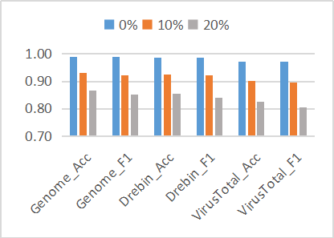
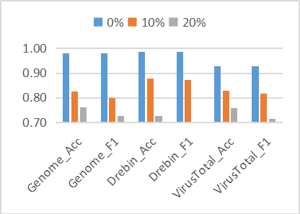
ALG1 |  |  |  |  |  |  |  | ALG2
Dataset | Noise | Acc | Pre | Rec | F1 | Auc | FPR | Dataset | Noise | Acc | Pre | Rec | F1 | Auc | FPR
Genome | 0% | 0.9894 | 0.9972 | 0.9811 | 0.9891 | 0.9893 | 0.0189 | Genome | 0% | 0.9815 | 0.9793 | 0.9844 | 0.9819 | 0.9814 | 0.0156
 | 10% | 0.9295 | 0.9749 | 0.886 | 0.9236 | 0.9309 | 0.1140 |  | 10% | 0.8257 | 0.8936 | 0.7513 | 0.8002 | 0.8281 | 0.2487
 | 20% | 0.8678 | 0.9506 | 0.7726 | 0.8524 | 0.8668 | 0.2274 |  | 20% | 0.7597 | 0.7765 | 0.7201 | 0.725 | 0.7592 | 0.2799

ALG1 |  |  |  |  |  |  |  | ALG2
Dataset | Noise | Acc | Pre | Rec | F1 | Auc | FPR | Dataset | Noise | Acc | Pre | Rec | F1 | Auc | FPR
Drebin | 0% | 0.9878 | 0.985 | 0.9902 | 0.9876 | 0.9878 | 0.0098 | Drebin | 0% | 0.9852 | 0.9873 | 0.9832 | 0.9853 | 0.9852 | 0.0168
 | 10% | 0.9259 | 0.9747 | 0.8731 | 0.9211 | 0.9254 | 0.1269 |  | 10% | 0.8773 | 0.882 | 0.8689 | 0.8731 | 0.8772 | 0.1311
 | 20% | 0.8539 | 0.9247 | 0.7706 | 0.8407 | 0.8539 | 0.2294 |  | 20% | 0.726 | 0.759 | 0.6597 | 0.6756 | 0.7254 | 0.3403

ALG1 |  |  |  |  |  |  |  | ALG2
Dataset | Noise | Acc | Pre | Rec | F1 | Auc | FPR | Dataset | Noise | Acc | Pre | Rec | F1 | Auc | FPR
Virustotal | 0% | 0.9714 | 0.9781 | 0.9634 | 0.9707 | 0.9713 | 0.0366 | Virustotal | 0% | 0.9273 | 0.9283 | 0.9269 | 0.9268 | 0.9273 | 0.0731
 | 10% | 0.9023 | 0.9508 | 0.8448 | 0.8947 | 0.9013 | 0.1552 |  | 10% | 0.8293 | 0.867 | 0.7835 | 0.8153 | 0.828 | 0.2165
 | 20% | 0.8264 | 0.8989 | 0.728 | 0.8044 | 0.8246 | 0.272 |  | 20% | 0.7585 | 0.8459 | 0.6444 | 0.7142 | 0.7562 | 0.3556

RQ4
ALG1
source | benign | malware | Acc | F1 | Pre | Rec | Auc | FPR
genome | 1260 | 1260 | 0.9894 | 0.9891 | 0.9972 | 0.9811 | 0.9893 | 0.0028
drebin | 5560 | 5560 | 0.9878 | 0.9876 | 0.985 | 0.9902 | 0.9878 | 0.015
virustotal | 10235 | 10235 | 0.9714 | 0.9707 | 0.9781 | 0.9634 | 0.9713 | 0.0219

ALG2
source | benign | malware | Acc | F1 | Pre | Rec | Auc | FPR
genome | 1260 | 1260 | 0.9815 | 0.9819 | 0.9793 | 0.9844 | 0.9814 | 0.0207
drebin | 5560 | 5560 | 0.9852 | 0.9853 | 0.9873 | 0.9832 | 0.9852 | 0.0127
virustotal | 10235 | 10235 | 0.9273 | 0.9268 | 0.9283 | 0.9269 | 0.9273 | 0.0717

 | ALG1 |  |  | ALG2

 | 图1和图2展示了ALG1和ALG2的性能在in-the-lab和1in-the-wild数据集上的详细信息，这些详细信息包括accuracy（ACC）、precision (Pre), recall (Rec),F1和AUC。需要说明的是，FPR没有在图中展示，FPR可以通过1-Rec计算得到，Rec的值越大，FPR的值越小，意味着ML-based methods的性能越好。--从图中可知，在in-the-lab数据集上，ALG1和ALG2的性能在Drebin和Genome上相似。然而，与相比in-the-lab数据集相比，在in-the-wild数据集上ALG1和ALG2的性能有明显的下降。这意味着ML-based methods的性能在in-the-lab和1in-the-wild数据集上有明显的差异。造成这种现象可能的影响因素有两个。第一，在不同数据来源上的数据集中包含的malware samples是不一样的，这使得即使是在同一来源的数据集上，ML-based methods的性能也有轻微的差异。第二，相比于in-the-lab数据集，in-the-wild数据集中的malware samples是持续更新和维护的，恶意软件随着时间的推移不断演变，使得检测恶意软件的复杂度不断上升，造成以前的Android恶意软件检测方法的检测性能下降。

